Data-inventarisatie
CO2 data inventarisatie
 |  |  |  |  |  | Invullen |  |  |  |  | Invullen
Scope | Categorie | Onderdeel | extra gegevens | Contactpersoon | Eenheid | Hoeveelheden | CO2 conversie factor | € conversiefactor | Ton CO2 | € | Reductiepercentage | besparing in € | Bron
Scope 1 | Brandstof verbruik | Verwarming | Vestiging 1 |  | m3 gas | 23,982 | 1,884 | 0.20 | 45.2 | € 4,796 |  | € 0 | Facturen
 |  |  | Vestiging 2 |  |  | 0 | 1,884 | 0.20 | 0.0 | € 0 |  | € 0
 |  | Wagenpark | Diesel |  | Liter Diesel | 72,238 | 3,230 | 1.00 | 233.3 | € 72,238 |  | € 0 | Facturen
 |  |  | Benzine |  | Liter Benzine | 41,041 | 2,740 | 1.50 | 112.5 | € 61,562 |  | € 0
 |  |  | Hoogwerkers |  | Liter Diesel | 8,554 | 3,230 | 1.00 | 27.6 | € 8,554 |  | € 0 | Anders
Scope 2 | Zakelijke vluchten | Boeking agent | vlucht <700 km |  | Kilometers | 0 | 270 | 0.50 | 0.0 | € 0 |  | € 0 | Facturen
 |  |  | vlucht 700-2500 km |  | Kilometers | 0 | 200 | 0.35 | 0.0 | € 0 |  | € 0
 |  |  | vlucht >2500 km |  | Kilometers | 0 | 135 | 0.20 | 0.0 | € 0 |  | € 0
 | Papier | Usage of Paper |  |  | Kilogram | 1,624 | 1,210 | 0.11 | 2.0
 | Elektriciteit verbruik | Elektriciteit | Vestiging |  | KWh | 65,771 | 556 | 0.11 | 36.6 | € 7,235 |  | € 0 | Metingen
 |  |  | Voertuigen |  |  | 54,192 | 475 | 0.11 | 25.7 | € 5,961 |  | € 0
Scope 3 | Woon-werkverkeer

Uitstoot in Ton CO2 2020
 | Totaal ton CO2 |  |  | 482.9
 | Energiekosten |  |  | € 160,346
 | Besparing |  |  | € 0

 | Verwarming | 45.2 | 9.36%
 | Diesel | 233.3 | 48.32%
 | Hoogwerkers | 27.6 | 5.72%
 | Benzine | 112.5 | 23.29%
 | Zakelijke Vluchten | 0.0 | 0.00%
 | Papier | 2.0 | 0.41%
 | Elek. Vestiging | 36.6 | 7.57%
 | Elek. Voertuigen | 25.7 | 5.33%

 | Scope 1 | 418.6 | 86.69%
 | Scope 2 | 64.275272458 | 13.31%

Verdeling CO2-Uitstoot 2020
Verdeling CO2-Uitstoot per scope 2020

KPI-Dashboard
Footprint in Ton CO2
SCOPE | EMISSIE in Ton | Basisjaar | 2020
 |  | 2019 | Q1 + Q2 | Q3 + Q4 | Totaal
Scope 1: | Gas | 43.5 | 22.59 | 22.59 | 45.18
 | Benzine | 99.5 | 56.23 | 56.23 | 112.45
 | Diesel | 224.5 | 116.67 | 116.67 | 233.33
 | GTL Fuel | 31.0 | 13.82 | 13.82 | 27.63
Scope 2: | Energie Kantoor | 41.4 | 18.29 | 18.29 | 36.57
 | Energie Voertuigen | 13.8 | 12.85 | 12.85 | 25.7
 | Papierverbruik | 2.5 | 0.985 | 0.985 | 1.97
 | Footprint | 456.2 | 241.4 | 241.4

 | Periode | Basisjaar | 2020
 |  | 2019 | Q1 + Q2 | Q3 + Q4
 | Omzet in Miljoen | 59.0 | 34.0 | 33.0 | 67
 | Ton CO2 per Miljoen | 7.73 | 7.10 | 7.32
 | % van basisjaar | 100.00% | 91.84% | 94.62%
KPI - Dashboard CO2
Handmatig invoeren

Scope 1 Diesel + Benzine
WagenPark Willems
Type / Jaar | 2019* | 2020* |  |  | Emissiefactor Diesel per Liter | 3.23 | Kg CO2
Benzine Auto's | 22 | 21 |  | <-- Invullen | Verbruik Diesel | 72238 | Liter
Benzine Elektrisch | 4 | 2 |  |  | CO2-Uitstoot 2020 | 233327.32 | Kg CO2
Diesel Auto's | 66 | 58 |  |  | CO2-Uitstoot in Tonnage | 233.33 | Ton CO2
Elektrisch | 12 | 18
Tot. | 104 | 99 |  |  | Emissiefactor Benzine per Liter | 2.74 | Kg CO2
*Opvragen bij Raymond Kortekaas |  |  |  |  | Verbruik Benzine | 41041 | Liter
 |  |  |  |  | CO2-Uitstoot 2020 | 112452.94 | Kg CO2
 |  |  |  |  | CO2-Uitstoot in Tonnage | 112.45 | Ton CO2
Maand / Jaar | 2020 Benzine* | 2020 Diesel*
Januari | 3407 | 5513 |  | <-- SOM Invullen | Uitstoot per voertuig in Kg/CO2 | 2020
Februari | 3780 | 6483 |  |  | Benzine | 4325.11 |  | <-- CodeWijzigen naar 2020 gegevens
Maart | 2767 | 6021 |  |  | Diesel | 3535.26
April | 2317 | 5882
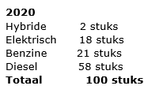
Mei | 3270 | 5574
Juni | 3245 | 5731
Juli | 3890 | 6904
Augustus | 3647 | 5214
September | 3597 | 6380
Oktober | 3822 | 6635
November | 2993 | 6068
December | 3198 | 4538
Tot. | 39933 | 70943

Date/Month Code filteren op gewenste Jaar/Maand --> Product Description filteren op Unleaded (Benzine) OF Diesel --> Naar Sale Quantity --> Eerste variabel selecteren dan Ctrl+Shift+Pijltje_Omlaag --> Rechts onder Som Aflezen
*(Half)Jaaroverzicht opvragen bij Shell/Raymond Kortekaas

2020 | Lukoil |  | Lukoil
2020-01-12 | Euro | 37.53 | Diesel
2020-01-19 | Euro | 34.03 | Diesel | 39.43
2020-01-26 | Euro | 35.28 | Diesel | 34.91
2020-02-09 | Euro | 33.47 | Diesel | 42.24
2020-02-16 | Euro | 69.45 | Diesel | 41.39
2020-02-23 | Euro | 32.01 | Diesel | 36.94
2020-02-24 | Euro | 0 | Diesel | 42.48
2020-03-01 | Euro | 35.73 | Diesel | 0
2020-03-08 | Euro | 34.34 | Diesel | 39.92
2020-03-15 | Euro | 32.56 | Diesel | 0
2020-03-22 | Euro | 30.9 | Diesel | 38.32
2020-03-29 | Euro | 0 | Diesel | 40.66
2020-04-05 | Euro | 37.43 | Diesel | 0
2020-04-12 | Euro | 0 | Diesel | 36.17
2020-04-19 | Euro | 0 | Diesel | 41.13
2020-04-30 | Euro | 0 | Diesel | 42.39
2020-05-10 | Euro | 35.74 | Diesel | 0
2020-05-17 | Euro |  | Diesel | 41.07
2020-05-31 | Euro | 36.91 | Diesel | 41.15
2020-06-07 | Euro | 35.64 | Diesel | 43.06
2020-06-21 | Euro | 33 | Diesel | 42.06
2020-06-28 | Euro | 37.01 | Diesel | 37.68
2020-07-05 | Euro | 28.18 | Diesel | 0
2020-07-19 | Euro | 35.88 | Diesel | 38.6
2020-07-26 | Euro | 32.69 | Diesel | 36.08
2020-07-31 | Euro | 25.19 | Diesel | 0
2020-08-09 | Euro | 68.83 | Diesel | 40.36
2020-08-23 | Euro | 0 | Diesel | 42.18
2020-08-30 | Euro | 35.87 | Diesel | 41.62
2020-09-13 | Euro | 36.02 | Diesel | 41.95
2020-09-20 | Euro | 33.02 | Diesel | 40.03
2020-09-27 | Euro | 66.63 | Diesel | 35.08
2020-09-30 | Euro | 0.00 | Diesel | 37.12
2020-10-11 | Euro | 0 | Diesel | 33.13
2020-10-18 | Euro | 36.16 | Diesel | 38.65
2020-10-31 | Euro | 0 | Diesel | 36.66
2020-11-08 | Euro | 48.86 | Diesel | 36.67
2020-11-15 | Euro | 32.8 | Diesel | 40.9
2020-11-22 | Euro | 37.06 | Diesel | 36
2020-12-13 | Euro | 0 | Diesel | 38.53
 | Euro | 1108.22 | Diesel | 1294.56

Scope 2 Papier
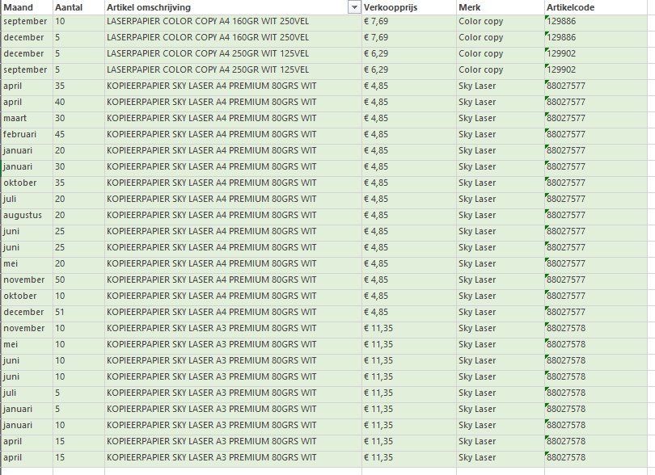
Papiersoort in Kg | Aantal Vellen Per Pak | Gewicht per M² | Lengte Papier in mm | Breedte Papier in mm | Oppervlakte papier in M² | Gewicht Per Vel in Gram | Gewicht Per Pak in Kg | Bestel Q. 2020* | Totaal Gewicht 2020 in KG
KOPIEERPAPIER MULTIPRINT A4 WIT 500VEL | 500 | 80 | 297 | 210 | 0.06237 | 4.9896 | 2.49 | 0 | 0.00 | <-- Bestel Q. Invullen Per Papiersoort
KOPIEERPAPIER SKY LASER A3 PREMIUM 80GRS WIT | 500 | 80 | 420 | 297 | 0.12474 | 9.9792 | 4.99 | 90 | 449.06 | *Besteloverzicht opvragen bij Receptie
KOPIEERPAPIER SKY LASER A4 PREMIUM 80GRS WIT | 500 | 80 | 297 | 210 | 0.06237 | 4.9896 | 2.49 | 456 | 1137.63
LASERPAPIER COLOR COPY A3 160GR WIT 250VEL | 250 | 160 | 420 | 297 | 0.12474 | 19.9584 | 4.99 | 0 | 0.00
LASERPAPIER COLOR COPY A4 160GR WIT 250VEL | 250 | 160 | 297 | 210 | 0.06237 | 9.9792 | 2.49 | 15 | 37.42
LASERPAPIER COLOR COPY A4 250GR WIT 125VEL | 125 | 250 | 297 | 210 | 0.06237 | 15.5925 | 1.95 | 0 | 0.00
 |  |  |  |  |  |  |  | Totaal: | 1624.11
Papiersoort in CO2-Uitstoot | Gewicht Per Pak in Kg | 1kg = 1,21 Kg/CO2 | Bestel Q. 2020 in Kg | CO2-uitstoot 2020 in Kg
KOPIEERPAPIER MULTIPRINT A4 WIT 500VEL | 2.49 | 1.21 | 0.00 | 0.00
KOPIEERPAPIER SKY LASER A3 PREMIUM 80GRS WIT | 4.99 | 1.21 | 449.06 | 543.37
KOPIEERPAPIER SKY LASER A4 PREMIUM 80GRS WIT | 2.49 | 1.21 | 1137.63 | 1376.53
LASERPAPIER COLOR COPY A3 160GR WIT 250VEL | 4.99 | 1.21 | 0.00 | 0.00
LASERPAPIER COLOR COPY A4 160GR WIT 250VEL | 2.49 | 1.21 | 37.42 | 45.28
LASERPAPIER COLOR COPY A4 250GR WIT 125VEL | 1.95 | 1.21 | 0.00 | 0.00
 |  | Totaal: | 1624.11 | 1965.18

 |  | CO2-Uitstoot in Ton: |  | 1.965179

Scope 2 Energie Voertuigen
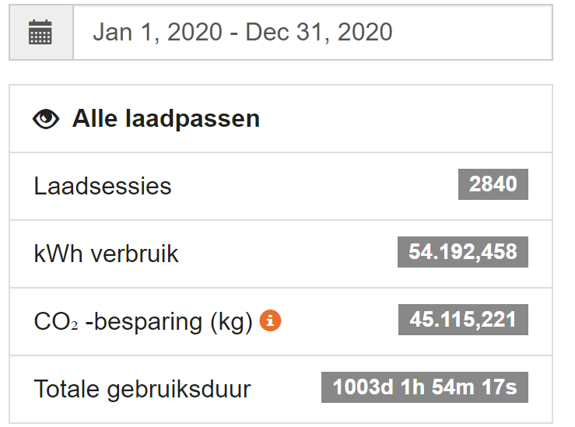
Energieverbruik in kWh voor Bedrijfsvoertuigen | 2020
kWh verbruik | 54192.458 | <-- Gegevens opvragen Shell/ Raymond Kortekaas
Aantal Elektrische Voertuigen | 18 | <-- Formule verschuiven naar 2020
kWh per voertuig | 3010.6921111
Emissiefactor Stroom (onbekend) | 0.475
CO2-uitstoot = kWh verbruik * emissiefactor | 25741.41755
CO2-uitstoot per voertuig | 1430.0787528

Hieronder volgt het overzicht dat Shell aanbied. Simpelweg het kWh verbruik invoeren in bovenstaande tabel.

